Sheet1
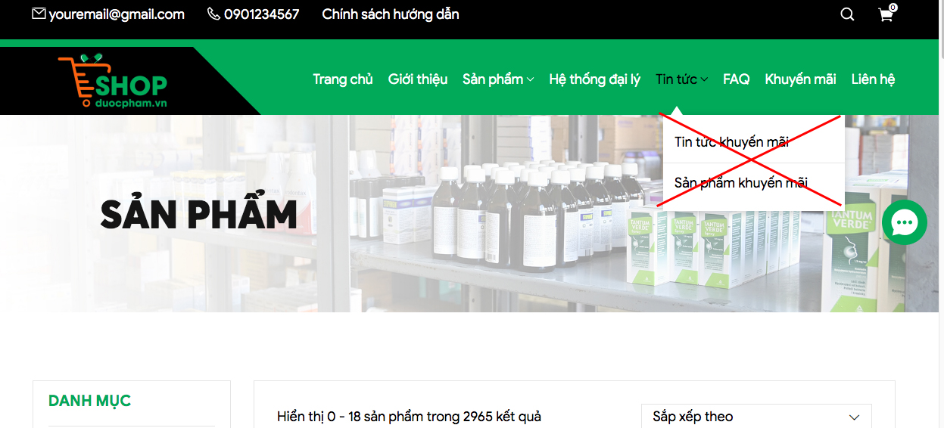
ĐIỀU CHỈNH VÀ BỔ SUNG 1 SỐ TÍNH NĂNG

1. Hiển thị 4 sản phẩm trên 1 hàng . Hiện tại trên các máy khác sau hiển thị số lượng sản phẩm trên 1 hàng khác nhau

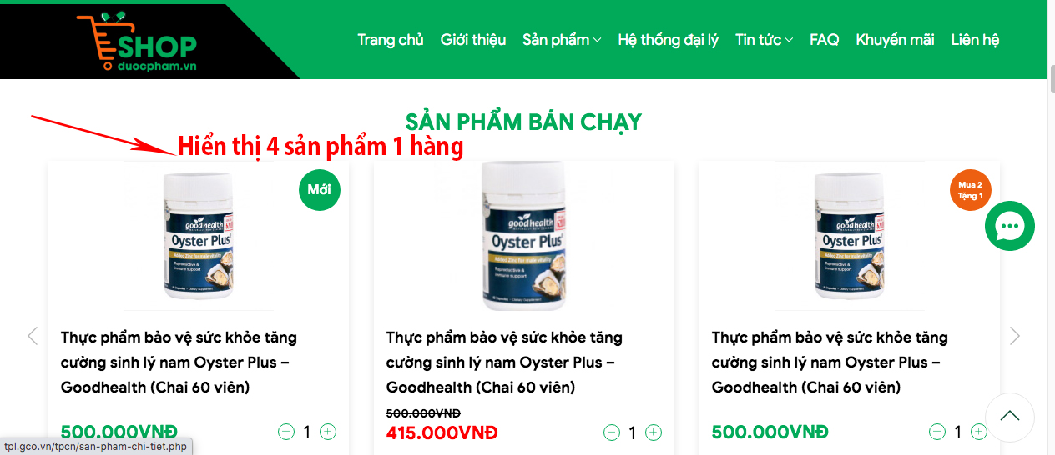

2. Thay mục "Liên hệ" = Hướng dẫn

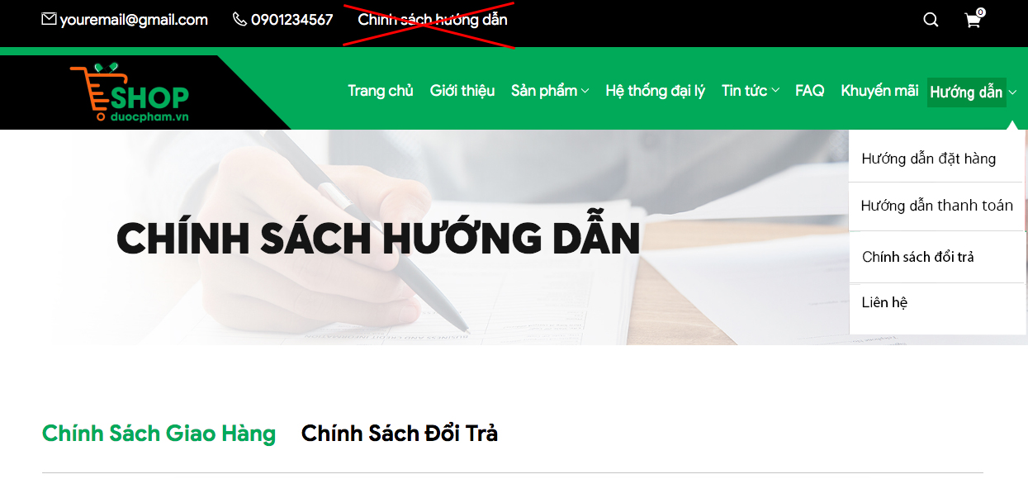

 | Mục Hướng dẫn sẽ gồm các mục nhỏ:
 | Hướng dẫn đặt hàng
 | Hướng dẫn thanh toán
 | Chính sách đổi trả
 | Liên hệ

3. Hiển thị giỏ hàng

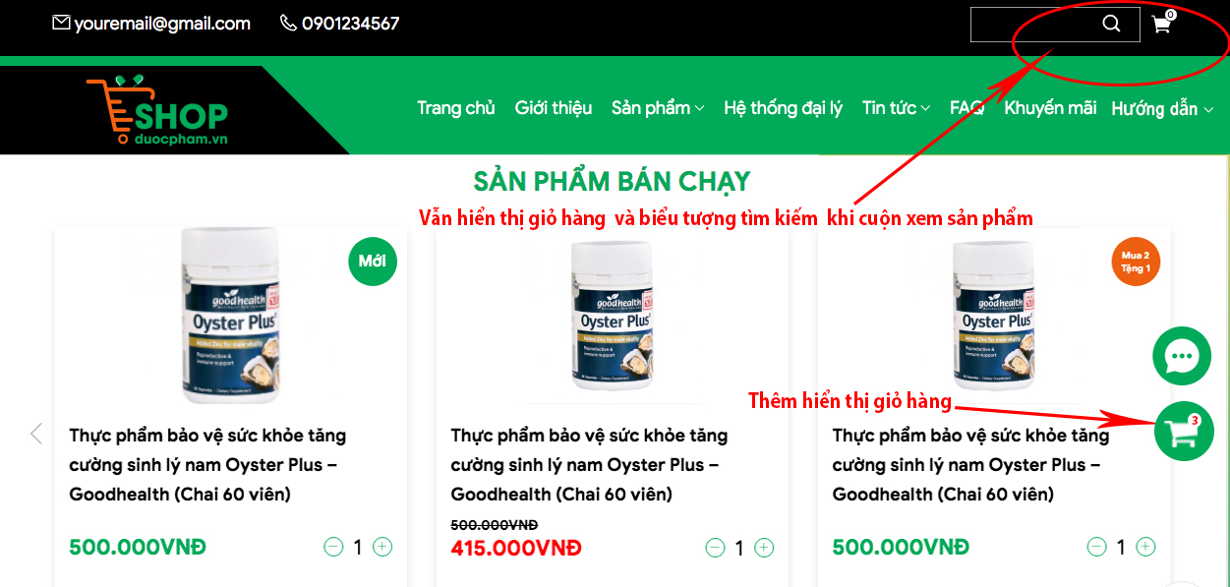

4. Mua hàng

Sau khi ấn " thêm vào giỏ" sẽ chuyển sang trạng thái "đã thêm" .
Khách hàng có thể tiếp tục mua hàng mà không bị chuyển sang trang xem giỏ hàng
Kiểm tra giỏ hàng chỉ cần ấn vào biểu tượng giỏ hàng có thể xem được.

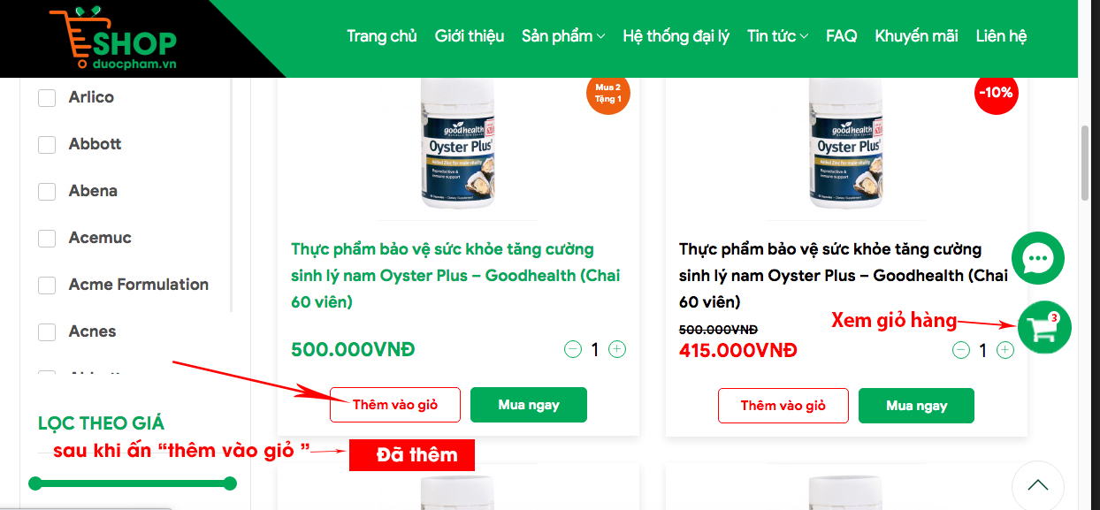

5. Tin tức

Bỏ mục "Tin tức Khuyến mãi" và "Sản phẩm khuyến mãi" ở Tin tức

